1.1
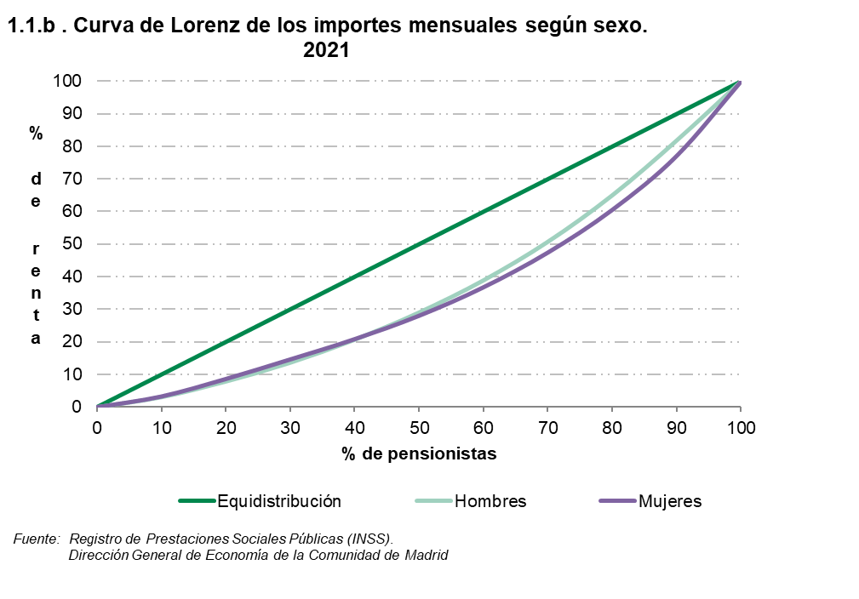
 |  |  |  |  |  |  |  |  | ÍNDICE
1. Por ingresos por pensión

1.1. Pensionistas por decil de ingresos mensuales por pensión según sexo y según indicadores. 2021

 | Valores de los puntos de corte (euros) |  |  | Frecuencia acumulada del importe por pensión |  |  | Índice sobre la mediana (*) del importe de mujeres y hombres
 | Total | Hombres | Mujeres | Total | Hombres | Mujeres | Total | Hombres | Mujeres

Decil
1 | 579.8 | 648.7 | 499.5 | 3.1 | 3.1 | 3.3 | 51.8 | 58.0 | 44.6
2 | 683.5 | 809.5 | 648.7 | 8.0 | 7.9 | 8.7 | 61.1 | 72.3 | 58.0
3 | 766.1 | 962.0 | 683.5 | 13.4 | 13.7 | 14.7 | 68.4 | 86.0 | 61.1
4 | 919.8 | 1,158.3 | 735.6 | 19.8 | 20.7 | 20.9 | 82.2 | 103.5 | 65.7
5 | 1,119.2 | 1,363.3 | 887.3 | 27.5 | 29.1 | 28.1 | 100.0 | 121.8 | 79.3
6 | 1,346.0 | 1,628.0 | 1,078.0 | 36.9 | 38.9 | 36.8 | 120.3 | 145.5 | 96.3
7 | 1,629.3 | 1,963.6 | 1,326.5 | 48.1 | 50.8 | 47.5 | 145.6 | 175.4 | 118.5
8 | 2,028.5 | 2,345.4 | 1,634.0 | 61.9 | 65.0 | 60.6 | 181.2 | 209.6 | 146.0
9 | 2,573.5 | 2,683.3 | 2,175.1 | 79.4 | 81.9 | 77.1 | 229.9 | 239.8 | 194.3
 |  |  |  | 100.0 | 100.0 | 100.0

(*) El valor de la mediana son = 1119 Euros

Fuente: Registro de Prestaciones Sociales Públicas (INSS).
Dirección General de Economía de la Comunidad de Madrid

 |  |  |  |  |  |  |  | ÍNDICE

